List1
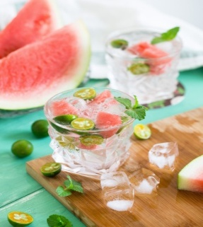 Objednávkový formulář Bezlepková pekárna Liška s.r.o. Letňany 16.5.2026

Objednávky prosím posílejte do čt, 14.5. včetně.
Objednávka pečiva | Jméno, Příjmení
 | Telefon, E-mail
Vyplněný formulář odešlete prosím na adresu: objednavky@liskuvchleb.cz

Název | Kusy | Cena celkem | Název | Kusy | Cena celkem
Chléb 400 g |  |  | Bandury, kaiserky, pirohy
Kmínový |  | - Kč | Bandur Vital 130 g |  | - Kč
Vital |  | - Kč | Bandur Rustikal 150 g |  | - Kč
„Tousťák” 400 g |  | - Kč | Kaiserka s mákem 100 g |  | - Kč
Bezlepkový chléb Šumava 360 g |  | - Kč | Rohlíky
Řemeslný chléb Lišák 365 g |  | - Kč | S kmínem (2 ks) 150 g |  | - Kč
Bezlepkový dalamánek Šumava (2 ks) |  | - Kč | S mákem (2 ks) 150 g |  | - Kč
 |  |  | Bez posypu (2 ks) 150 g |  | - Kč
Sladké výrobky |  |  | Bagety
Muffin světlý 60 g |  | - Kč | S ovesnými vločkami 220 g |  | - Kč
Makovník 90 g |  | - Kč | S konopným semínkem 220 g |  | - Kč
Štrudlík jablečný 100 g |  | - Kč
Závin jablečný 850 g |  | - Kč | Ostatní
Štrudlík jablečný VEGAN 100 g |  | - Kč | Strouhanka tmavá 300 g |  | - Kč
Závin jablečný VEGAN 850 g |  | - Kč | Strouhanka světlá 300 g |  | - Kč
Bábovka 3 kousky, 100 g tácek |  | - Kč | Sýrové krekry 60 g |  | - Kč
Bábovka 700 g |  | - Kč | Veka chlebíčková krájená 260 g |  | - Kč
Piškoty kulaté 150 g |  | - Kč
 |  |  | Další nabídka
Koláče |  |  | Mazanec 450 g (bochánek) |  | - Kč
Lesní směs 600 g |  | - Kč | Perníčky 200 g |  | - Kč
Borůvka 600 g |  | - Kč | Máslové Jiřinky 125 g |  | - Kč
Jahoda 600 g |  | - Kč | Bezlepková hvězda 135 g |  | - Kč
Koláček lesní směs 100 g |  | - Kč
Koláček borůvka 100 g |  | - Kč
Koláček jahoda 100 g |  | - Kč | Objednávka celkem s DPH | - Kč
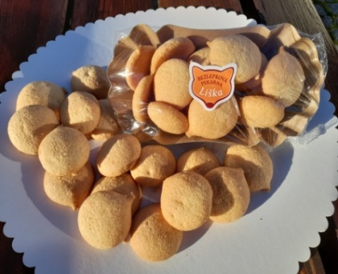
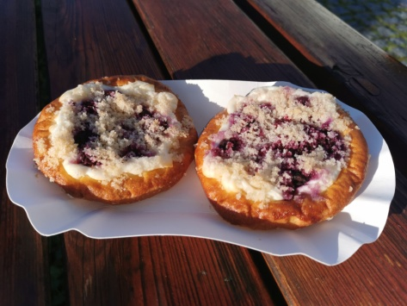
Koláček švestkový 100 g |  | - Kč
Koláček povidlový 100 g |  | - Kč
Koláček tvarohový 100 g |  | - Kč
Koláček makový 100 g |  | - Kč
Svatební/pouťový/chodský koláč 1 ks = 580 g |  | - Kč
Borůvkovo-tvarohové potěšení, 1 balení=2 ks=150 g |  | - Kč
Hruškovo-tvarohové potěšení, 1 balení=2 ks=150 g |  | - Kč
Jablkovo-tvarohové potěšení, 1 balení=2 ks=150 g |  | - Kč
Svatební/pouťové koláčky 1 balení=2 ks=150 g |  | - Kč

Údaje o složení, energetické hodnoty a alergeny jsou k nahlédnutí na našich stránkách:
https://www.liskuvchleb.cz

Photo credit:
https://unsplash.com/photos/XoN3v3Ge7EE?utm_source=unsplash&utm_medium=referral&utm_content=creditShareLink

